Hoja1
 |  |  |  |  |  | Nombre | Rf9: deshabilitar una oferta de alojamineto
 | Nombre | Rf7: crear reserva colectiva |  |  |  | Descripción | deshabilita una oferta de alojamineto y redistribuye las reservas de esta en el sistema
 | Descripción | permite a un usuario realizar una reserva colectiva
 |  |  |  |  |  | Valores |  | Descripción | Respuesta Esperada
 | Valores |  | Descripción | Respuesta Esperada | Caso exitoso |  |  | El id insertado hace referencia a un alojamiento dentro del sistema se tiene que llamar al metodo mediante el path correspondiente | se le informa al usuario el identificador de la propuesta que acaba de ser deshabilitada
Caso exitoso | 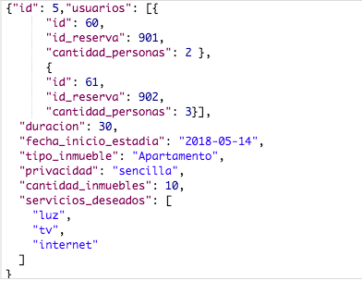 |  | El caso exitoso se da cuando se envian todos los atributos correspondientes al formato JSON | Se retorna la reserva colectiva recien creada

 |  |  |  |  | Caso fallido |  |  | El id insertado url no hace referencia a algun alojamiento en el sistema, o no se llamo al metodo mediante el path correspondiente | se le inform al usuario que no existe una propuesta con el identificador especificado
Caso fallido | 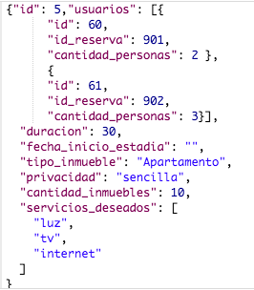 |  | Algun atributo no respeta el formato JSON, o viola alguna regla de negocio | se retorna un mensaje en caso de que un usuario de la reserva colectiva ya cuente con reservas para ese dia ( por regla de negocio no podria reservas más) o un mensaje indicadno la repetición de llave primaria para la reserva colectiva, o retorna un mensaje que le informa al usuario que no hay propuestas disponibles para reservar.

 |  |  |  |  |  | Nombre | Rf10: rehabilitar una oferta de alojamiento
 | Nombre | Rf8: cacnelar reserva colectiva |  |  |  | Descripción | permite a un usuario de tipo administrador rehabilitar una oferta de alojamiento
 | Descripción | permite a un usuario cancelar una reserva colectiva
 |  |  |  |  |  | Valores |  | Descripción | Respuesta Esperada
 | Valores |  | Descripción | Respuesta Esperada | Caso exitoso |  |  | El id insertado hace referencia a un alojamiento dentro del sistema se tiene que llamar al metodo mediante el path correspondiente, el alojamiento debe estar deshabilitado | se retorna el identificador de la propuesta rehabilitada.
Caso exitoso |  |  | El id insertado hace referencia a una reserva colectiva dentro del sistema | retorna la reserva colectiva que acaba de ser cancelada. Luego a cada usuario involucrado se le actualizan los valores de las multas correspondientes.

 |  |  |  |  | Caso fallido |  |  | El id insertado url no hace referencia a algun alojamineto en el sistema que esta dehabilitado, o no se llamo al metodo mediante el path correspondiente | se le informa al usuario la inexistencia de la porpuesta con el identificador especificado
Caso fallido |  |  | El id insertado url no hace referencia a alguna reserva colectiva en el sistema | se le informa al usuario la inexistencia de una reserva colectiva con el identificador especificado

